Sheet1
射击按钮图标参考
图标中心为一个准星 | 中间为一个子弹形象 | 中间为一个火花形象


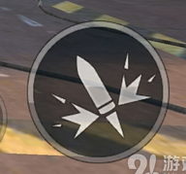
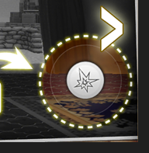

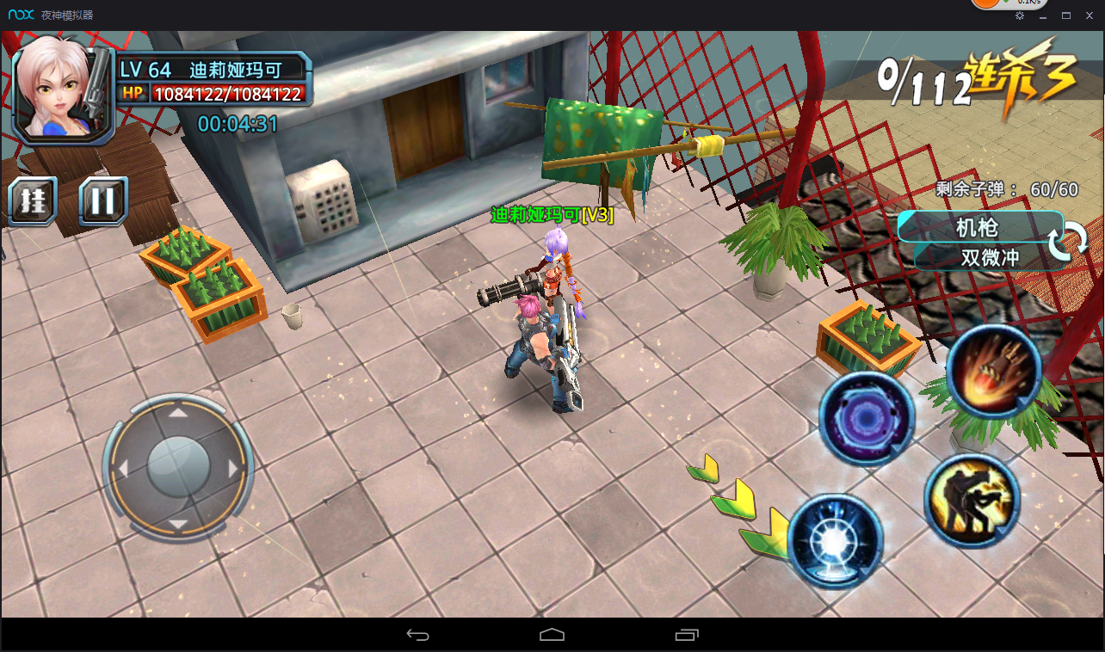

需求完成日期：3月5号16：00前

